상품제안서
카밀 핸드크림 클래식, 어린이손씻기주방타올세트 | 상품코드: F32166

 |  |  |  |  |  |  | 02-412-0044 | www.easy1.co.kr
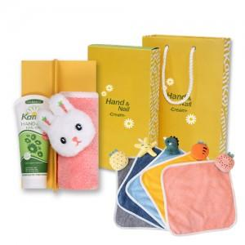

【상세/제작정보】

【인쇄/포장옵션】 | 스티커 / 포장지포장

【공급단가】 | 수량 | 100~ | 300~ | 500~ | 1,000~ | 3,000~
*VAT별도 | 단가 | 7,120원 | 7,010원 | 6,840원 | 6,660원 | 6,550원

【상품 URL】 | https://dev.easy1.co.kr:443/src/goods_detail.php?gdno=32166

